CP01
Validar el performance del API /v1/vuce-services/pasarela/pagos/ordenes-pago/sunat cuando los parametros de rendimiento son 15 Peticiones x 60 Segundos x 10 Repeticiones

1. Ingresar el protocolo y el dominio que perteneiente al API en "HTTP Request Defaults"

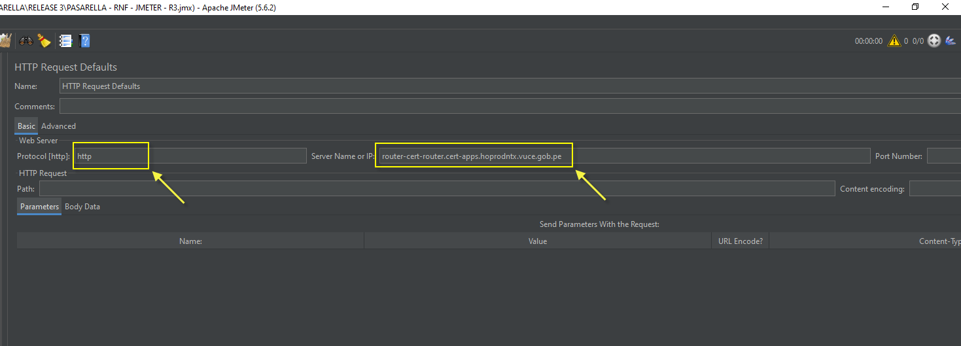

2. Ingresar las caracteristas de la cabecera en el "HTTP Header Manager"

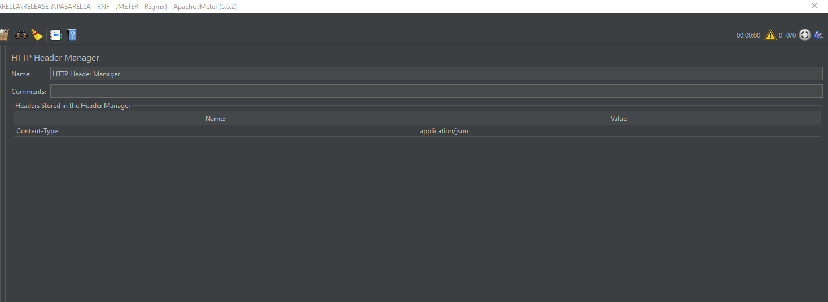

3. Ingresar los parámetros: Número de hilos, Ramp-up en segundos en Thread Group

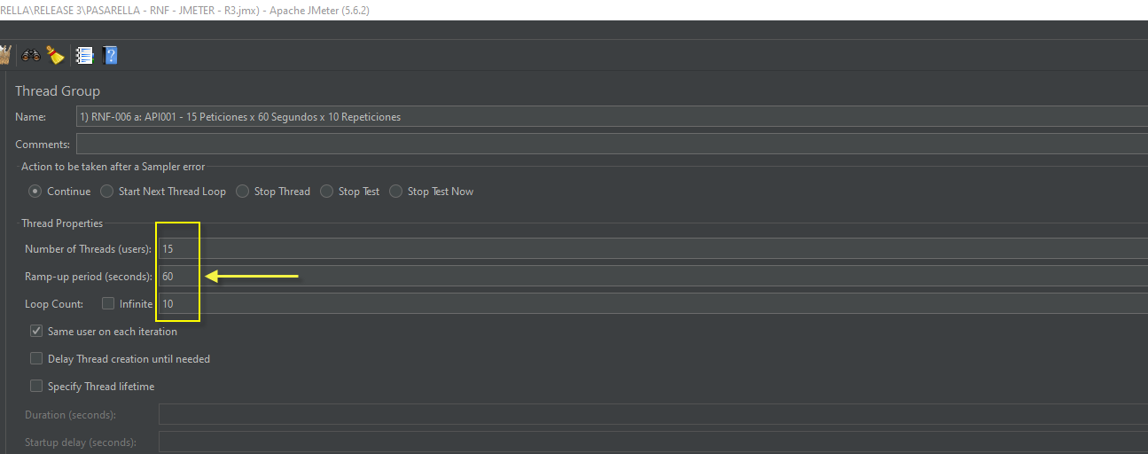

4. Ingresar la ruta del API en la herramienta Jmeter y su respectivo Metodo con Body Data (de ser necesario)

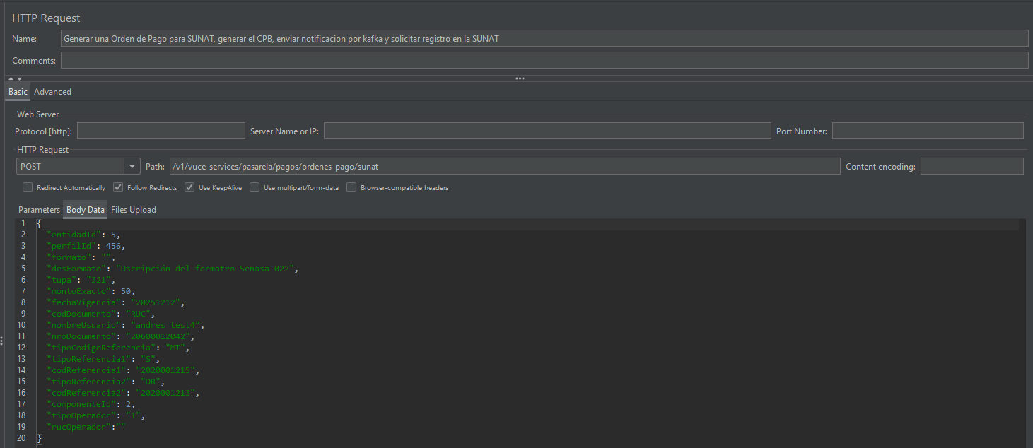

5. Clic en el botón "Start" y validar las respuestas en el "View Results Tree" y/o "Summary Report"

RESULTADO ESPERADO

El sistema muesta como resultado, el indice que cumple dentro de la tolerancia definida en el umbral.

